顧客管理一覧検索画面
顧客管理一覧検索画面

 | ← | → |  |  |  | ー | □ | ×

検索条件候補
氏名（漢字・カナ）、性別、生年月日、UID（メールアドレス）、ユーザ登録日、ステータス、申込商品（主契約）
検索項目レベルではAND条件検索（ただし、ステータス等の複数コード値が存在する場合は複数選択できる（or検索）ようにする可能性があります。
 |  | 検索条件設定エリア

 |  |  |  | ＋

 |  |  |  |  | 検索

 |  | 検索結果表示エリア
 |  | UID | 氏名

UIDに紐づく属性情報一式
横スクロールもあり

＜必要な機能＞
ID削除
IDロック
IDロック解除（PWリセット）
ユーザ登録
データエクスポート機能（CSV）

既存チャネルのEUC⁻DBに登録しているデータ項目は別紙（汎用ファイル項目仕様書）

ユーザ詳細画面（任意の1ユーザを選択した場合に表示する画面） |  |  |  |  |  |  |  |  | 手続履歴詳細確認画面（任意の1手続を選択した場合に表示する画面）
 | ← | → |  |  |  | ー | □ | × | ← | → | ー | □ | ×

UIDに紐づく属性情報一式
 |  | ユーザ基本属性表示エリア
手続単位に申込情報（プラン内容）を表示する

 |  | 手続履歴表示エリア
申込手続き履歴（手続き単位）
内訳として主契約を表示
ステータス

メール送付、通知、通知に対する回答（閲覧履歴含む）等を表示する
（架電履歴はなしでよいか）
 |  | コミュニケ―ション履歴表示エリア

 | コミュにーケーション履歴詳細画面（任意の1件を選択した場合に表示する画面）
 | ← | → |  |  |  | ー | □ | ×
やり取りの詳細（メッセージや回答を表示する）

画面レイアウト
編 | 章 |  | ドキュメント名 | 画面レイアウト | 画面名称 | 顧客・契約検索画面 | 作成者 | 日立 宮下 | 作成日 | 2018-02-22
部 | 節 |  |  |  |  |  | 修正者 | 日立 青柳 | 修正日 | 2019-11-29

カテゴリ
№1
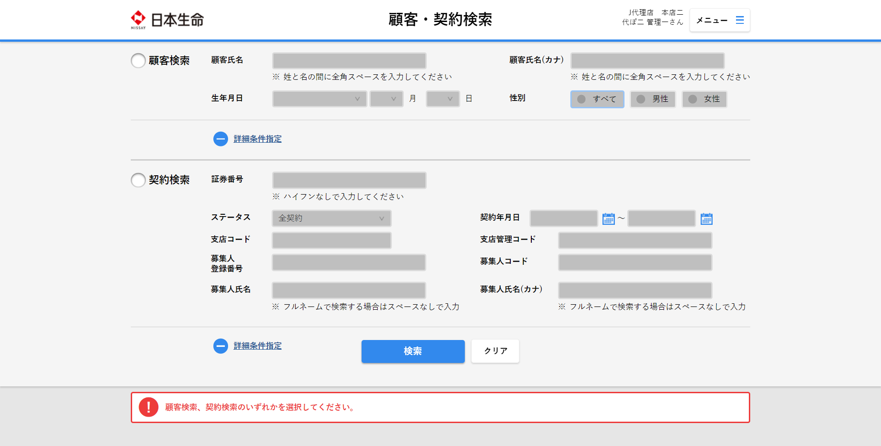

カテゴリ
№2

カテゴリ
№3

カテゴリ
№4

カテゴリ
№5
 |  | ※顧客検索を行った場合はカテゴリNo7、契約検索を行った場合はカテゴリNo8を表示する

カテゴリ
№6

カテゴリ
№7

カテゴリ
№5

